Задание 1
Задание 1. Сформировать результаты по тематике обращений за 07.09.2017 по МР

На листе "Выгрузка" есть исходные данные, на основе которых необходимо сформировать отчет.
Шаблон отчета находится на листе "Таблица 1". В таблице должны быть отображены итоговые значения отдельно по всем МР и суммарно по РФ. По всем темам/подтемам.
Пример, как должно выглядеть.
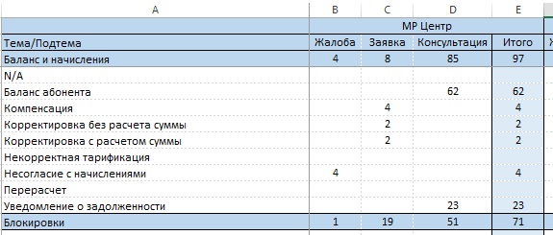

Для удобного восприятия отчета, возможно провести форматирование данных.

Задание 3
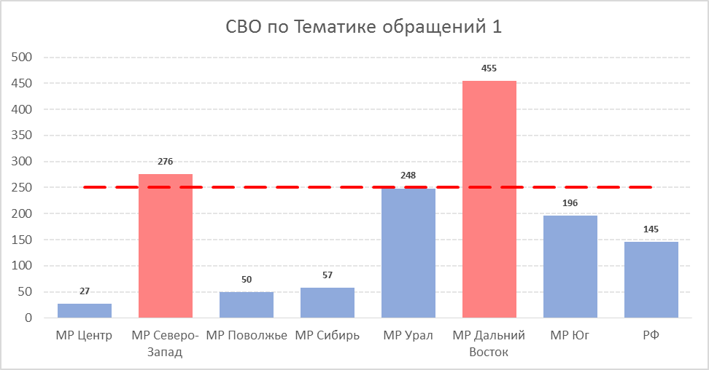
Задание 3. Построить диаграмму на основе данных, полученных при выполнении задания 2

1. На листе "Диаграмма" необходимо построить гистограмму для тематики, которая занимает 1-ое место в TOP-5 из 2-го задания
2. На графике столбцы по тем МР, у которых среднее время разговора выше 250 сек, должны быть выделенны другим цветом (например красным)
3. На графике обозначить цель по среднему времени разговора - 250 сек
4. Указать соответствующее название диаграммы

Диаграмма_py
 | Среднее время
МР сервис-провайдера | 00_02 МР Центр | 00_03 МР Северо-Запад | 00_04 МР Поволжье | 00_05 МР Сибирь | 00_06 МР Урал | 00_07 МР Дальний Восток | 00_09 МР Юг | РФ
Тема
Баланс и начисления | 131.47 | 356.49 | 100.79 | 145.41 | 328.29 | 716.61 | 269.35 | 278.26
Блокировки | 54.64 | 241.47 | 163.86 | 139.22 | 218.59 | 194.99 | 240.67 | 193.83
Телевидение | 78.68 | 452.73 | 64.2 | 191 | 364.61 | 333.27 | 368.31 | 294.79
Условия обслуживания | 253.92 | 257.56 | 178.1 | 237.69 | 272.61 | 265.35 | 264.23 | 246.41
ШПД | 265.29 | 412.57 | 354.87 | 346.14 | 399.39 | 402.61 | 393.06 | 370.19
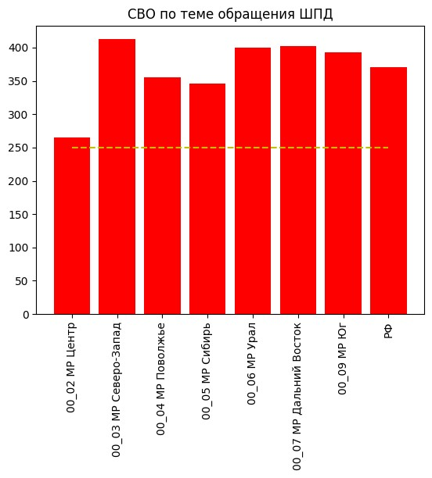
Цель | 250 | 250 | 250 | 250 | 250 | 250 | 250 | 250

Диаграмма1_ex
СВО по Теме обращения ШПД
 | ШПД | Цель
00_02 МР Центр | 265.29 | 250
00_03 МР Северо-Запад | 412.57 | 250
00_04 МР Поволжье | 354.87 | 250
00_05 МР Сибирь | 346.14 | 250
00_06 МР Урал | 399.39 | 250
00_07 МР Дальний Восток | 402.61 | 250
00_09 МР Юг | 393.06 | 250
РФ | 370.19 | 250

